Denné záznamy
Mesačný formulár výroby a dodávky elektriny na straty
Dátum | Výroba | Na straty | Výroba stav | Straty stav | Výroba skutočnosť | Na straty skutočnosť | Výroba mesiac | Straty mesiac | 279.19 | 19.942142857 | 225 | 16.071428571
2013-06-30 |  |  | 1708.68 | 1204
2013-07-01 | 19.35483871 | 13.662239089 | 1732.18 | 1224 | 23.5 | 20 |  |  | Predpokladaná mes výroba |  |  | 600
2013-07-02 | 19.35483871 | 13.662239089 | 1756.16 | 1244 | 23.98 | 20 |  |  | Predpokadaná dodávka na straty |  |  | 0.70588235294
2013-07-03 | 19.35483871 | 13.662239089 | 1780.36 | 1264 | 24.2 | 20
2013-07-04 | 19.35483871 | 13.662239089 | 1803.37 | 1283 | 23.01 | 19
2013-07-05 | 19.35483871 | 13.662239089 | 1823.42 | 1301 | 20.05 | 18
2013-07-06 | 19.35483871 | 13.662239089 | 1845.49 | 1320 | 22.07 | 19
2013-07-07 | 19.35483871 | 13.662239089 | 1864.56 | 1335 | 19.07 | 15
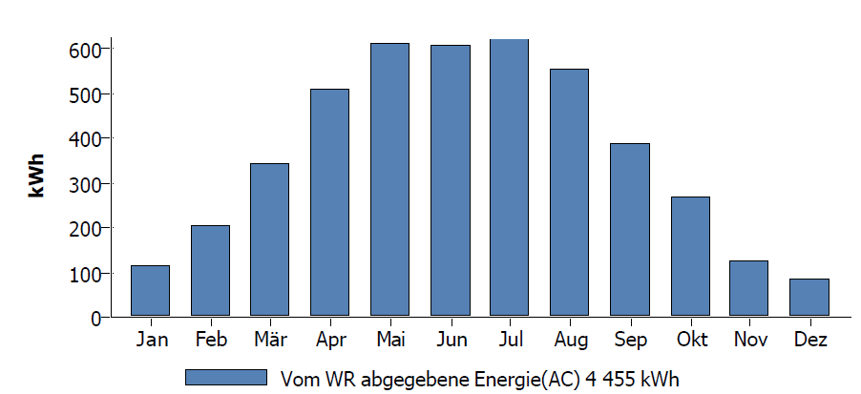
2013-07-08 | 19.35483871 | 13.662239089 | 1882.86 | 1349 | 18.3 | 14
2013-07-09 | 19.35483871 | 13.662239089 | 1901.96 | 1365 | 19.1 | 16 |  | 22.7
2013-07-10 | 19.35483871 | 13.662239089 | 1924.29 | 1387 | 22.33 | 22
2013-07-11 | 19.35483871 | 13.662239089 | 1947.3 | 1409 | 23.01 | 22
2013-07-12 | 19.35483871 | 13.662239089 | 1969.8 | 1431 | 22.5 | 22
2013-07-13 | 19.35483871 | 13.662239089 | 1993.35 | 1453 | 23.55 | 22
2013-07-14 | 19.35483871 | 13.662239089 | 1994.39 | 1457 | 1.04 | 1
2013-07-15 | 19.35483871 | 13.662239089 | 2015.46 | 1468 | 21.07 | 11
2013-07-16 | 19.35483871 | 13.662239089 | 2036.53 | 1479 | 18.33 | 9
2013-07-17 | 19.35483871 | 13.662239089 | 2059.55 | 1489 | 23.02 | 10
2013-07-18 | 19.35483871 | 13.662239089 | 2080.61 | 1505 | 20.89 | 16
2013-07-19 | 19.35483871 | 13.662239089
2013-07-20 | 19.35483871 | 13.662239089
2013-07-21 | 19.35483871 | 13.662239089 | 2144.62 | 1556 | 24.6 |  | Sk
2013-07-22 | 19.35483871 | 13.662239089 | 2167.26 | 1577 | 22.64 | 21 | Sk
2013-07-23 | 19.35483871 | 13.662239089 | 2189.44 | 1596 | 22.18 | 19 | Sk
2013-07-24 | 19.35483871 | 13.662239089
2013-07-25 | 19.35483871 | 13.662239089
2013-07-26 | 19.35483871 | 13.662239089
2013-07-27 | 19.35483871 | 13.662239089
2013-07-28 | 19.35483871 | 13.662239089
2013-07-29 | 19.35483871 | 13.662239089
2013-07-30 | 19.35483871 | 13.662239089
2013-07-31 | 19.35483871 | 13.662239089 | 2338.21 | 1720 | 16.68 |  | 629.53 | 516
2013-08-01
2013-08-02 |  |  |  |  |  |  | 20.307419355 | 113.53

 |  |  |  |  |  |  |  | 3.6622580645
2013-08-05 |  |  | 2445.89 | 1803 | 21.25 |  |  | 16.64516129

